Sheet1
编号 | 类型 | 描述 | 截图 | 预期
1 | 优化 | 开屏弹框界面调整： 1、美术字提示：稀有装备开箱即得，凭实力也看运气。 2、程序字提示内容：本服开创传奇游戏开箱玩法之先河，让装备获取不再困难！ 3、按钮文字：起飞 | 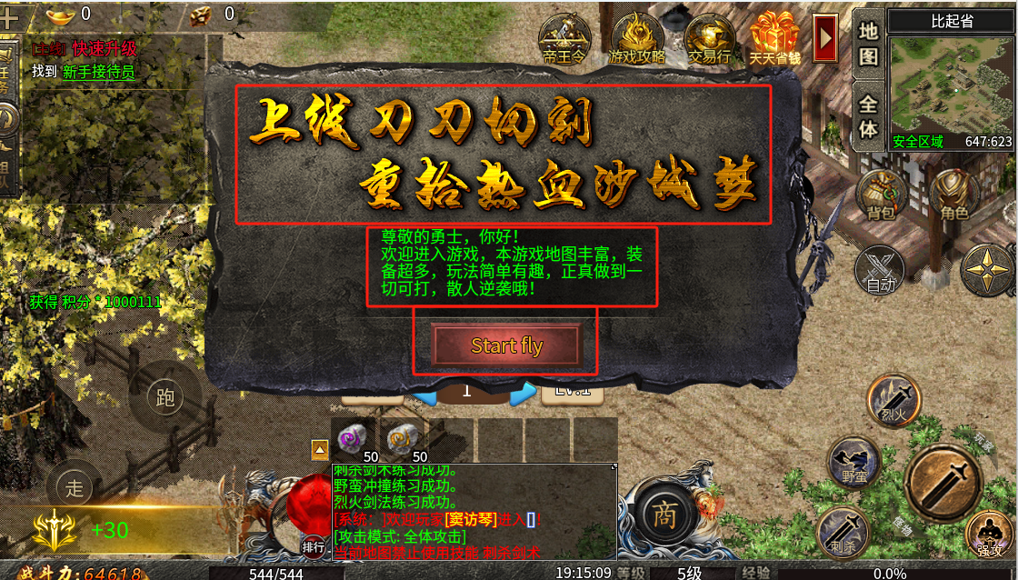
2 | BUG | 点击了开屏弹框中的“start fly”按钮之后，进入“新手训练营”地图之后，点击主线任务找新手管理员无反应 | 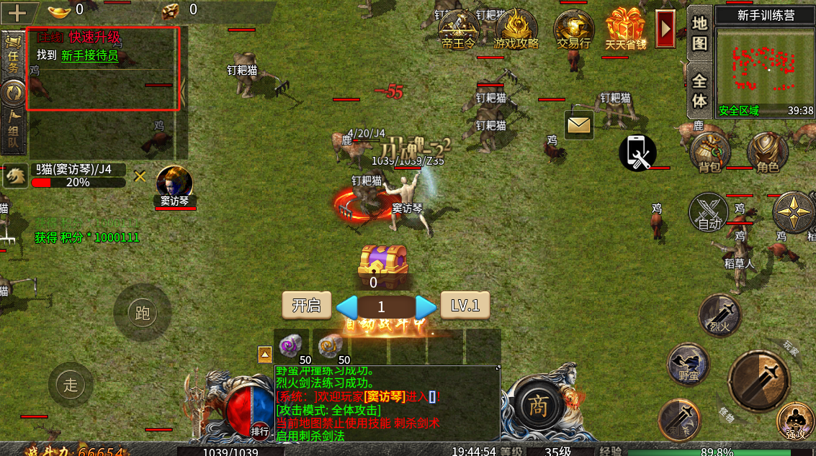
3 | 优化 | 开箱结果界面，不管有几个宝箱，始终保持弹框居中显示 | 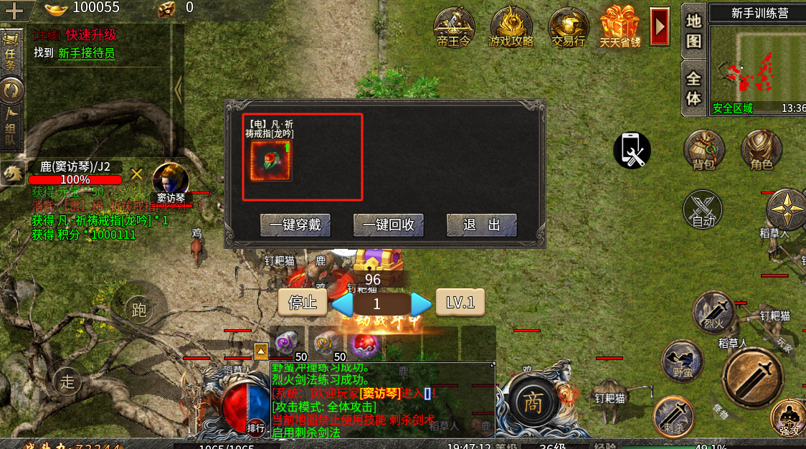
4 | 优化 | 开箱设置界面，自动保留选项中：有比自身战力高的装备，需要默认勾选上，每次登录的时候就帮玩家默认勾选上 | 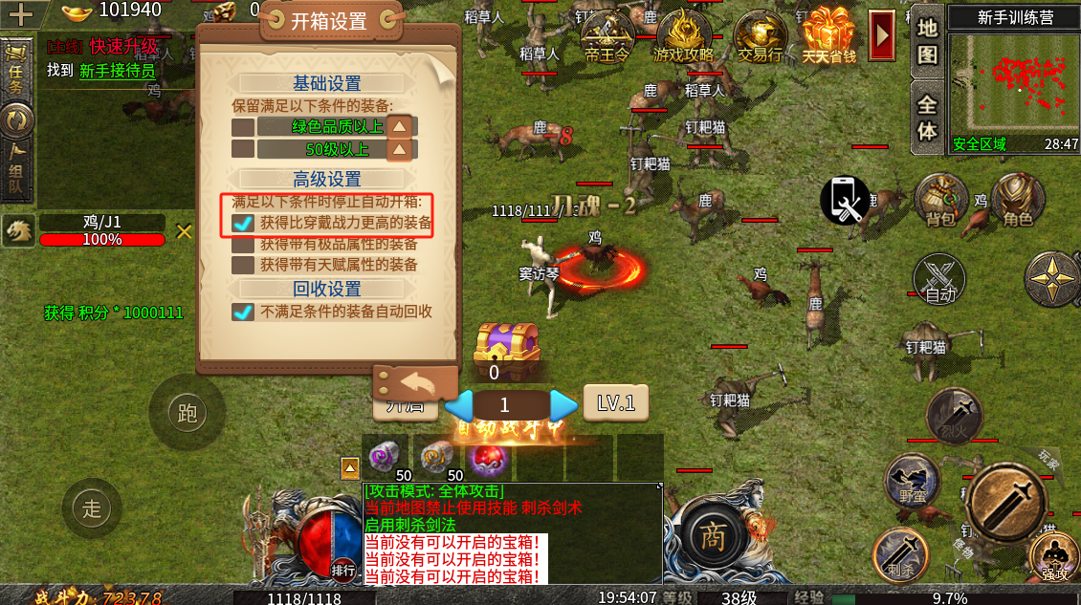
5
6
7
8
9
10
11
12
13
14
15
16
17
18
19
20
21
22
23
24
25
26
27
28
29
30
31
32
33
34
35
36
37
38
39
40
41
42
43
44
45
46

